Plantillas
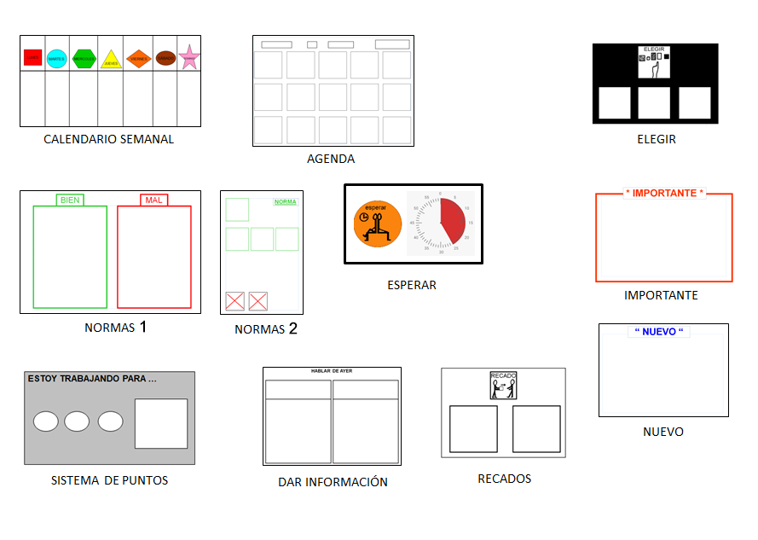

FALTA LA PLANTILLA DE CONSECUENCIA CON LA FLECHA

